CollectiveAccess
Image | Object | Description | Date
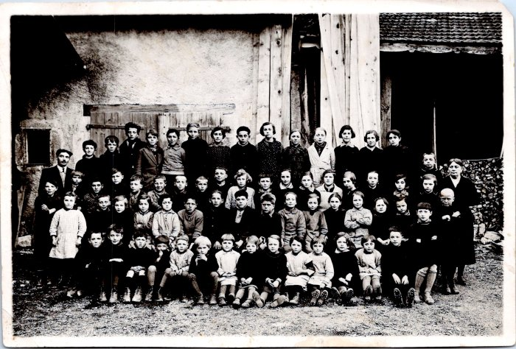 | Photo de classe de Sixt en 1936 (55-014) | Photo de classe de Sixt en 1936
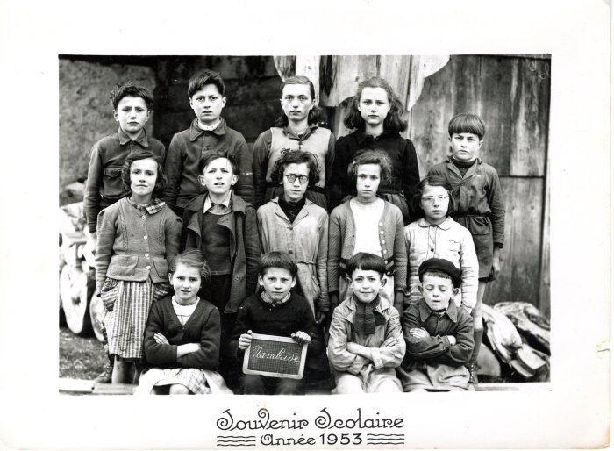 | Photo de classe de Nambride année 1953 (40-033) | Photo de classe de Nambride année 1953
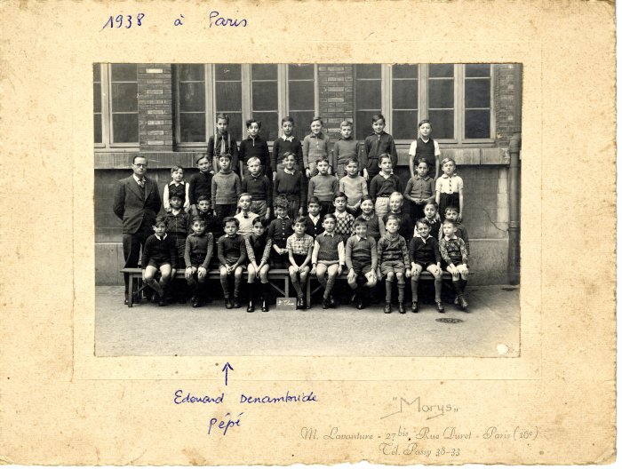 | Photo de classe en 1938 à Paris, Edouard DENAMBRIDE (40-024) | Photo de classe en 1938 à Paris, Edouard DENAMBRIDE (3e au 1er rang)
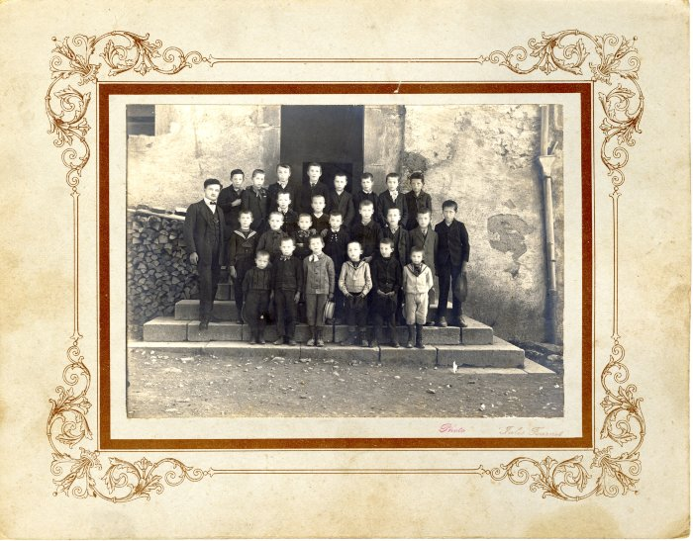 | Photo de classe à l'école de Sixt, classe des garçons - 1912/1913 (40-018) | Photo de classe à l'école de Sixt, classe des garçons - 1912/1913 2e rang : 1 er enfant : Marcel BARBIER "Poulie", François Marie DENAMBRIDE (2e en partant de la droite) Dernier rang : 5e en partant de la gauche : Clément DUCROZ "Mainzon"
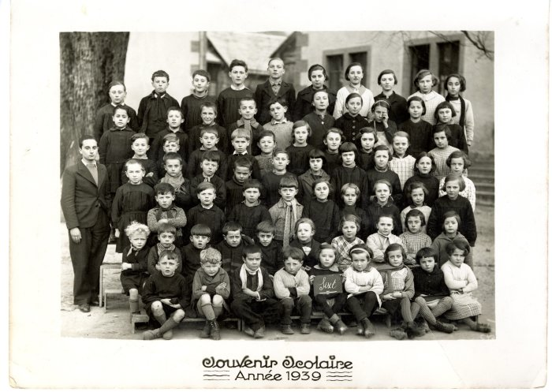 | Photo de classe de l'école de Sixt année 1939 (28-016) | Photo de classe de l'école de Sixt année 1939
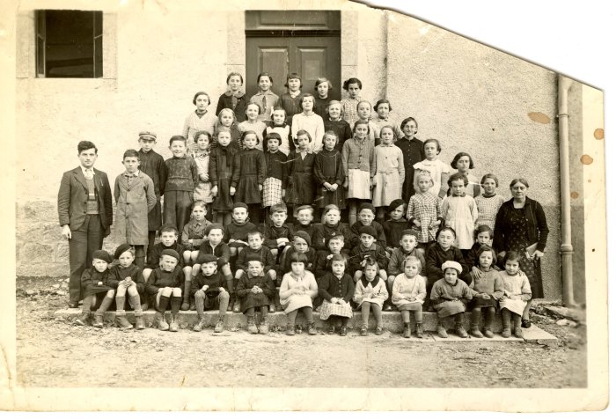 | Photo de classe de l'école de Sixt (28-015) | Photo de classe de l'école de Sixt
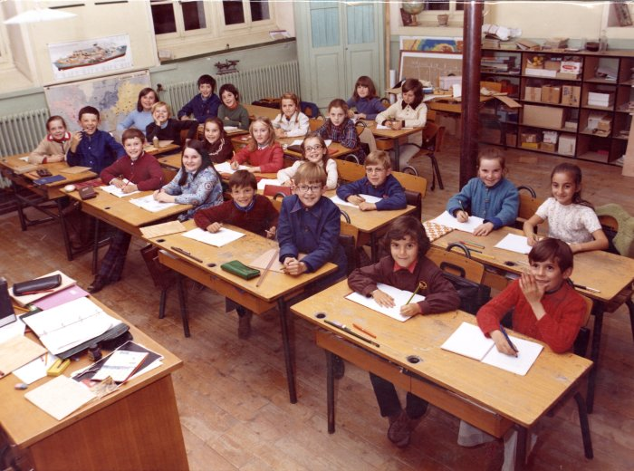 | Photo de classe de l'école de Sixt 1973-1974 (28-014) | Photo de classe de l'école de Sixt 1973-1974
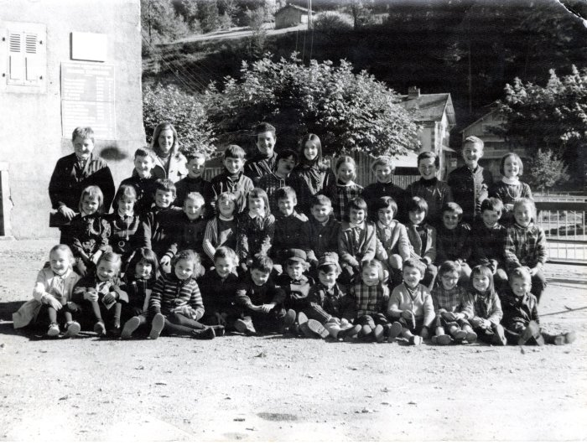 | Photo de classe de l'école de Sixt 1970 (28-013) | Photo de classe de l'école de Sixt 1970
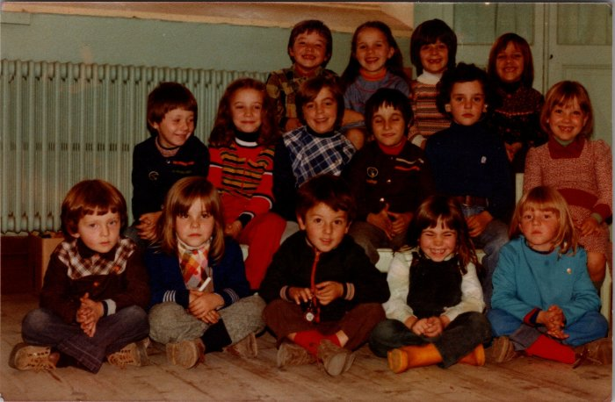 | Photo de classe de l'école de Sixt - 1979 (27-036) | Photo de classe de l'école de Sixt - 1979 De gauche à droite : 1er rang : Guillaume MOGENIER, Stéphanie DEFFAYET, Jean Luc DEFFAYET, Magali ?, Véronique Bouvet 2e rang : William MOGENIER, Myriam FORRAX, Laurence DUCROZ, Christophe BARRAS, Jean Luc CHENEVAL, Emmanuelle DEFFAYET 3e rang : Catherine DEFFAYET, Sylvie DENAMBRIDE, Jocelyne BARBIER, Christelle DEFFAYET
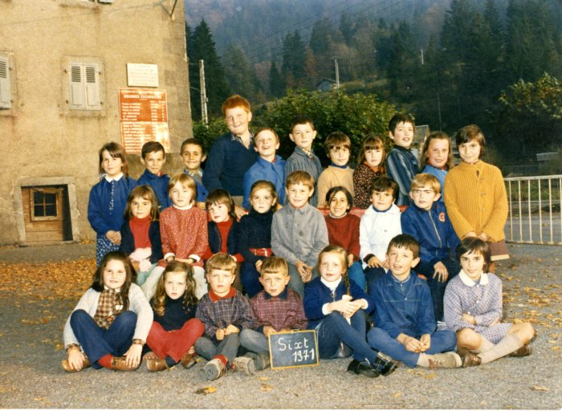 | Photo de classe école de Sixt - 1971 (27-017) | Photo de classe école de Sixt - 1971 De gauche à droite : 1er rang : Corinne POGGIA, Eddith CHENEVAL, Jean Paul BARBIER, Denis BARBIER, Sylvie MOGENIER, Pascal DEFFAYET, Brigitte PIN 2e rang : Nathalie DENAMBRIDE, Catherine PIN, Anouk BROUSTAL, Marie Laure CHENEVAL, Daniel DUCROZ, KARL, Philippe RICHARD, Gilles BARBIER, Virginie RICHARD 3e rang : Bernadette DENAMBRIDE, Philippe DEFFAYET (colu), Hervé PIN, Jean Michel PIN, André DENAMBRIDE, Bernard PIN, Franck SEGURA, Odile BROUSTAL, Emmanuel CESCA, Sophie DUCROZ,
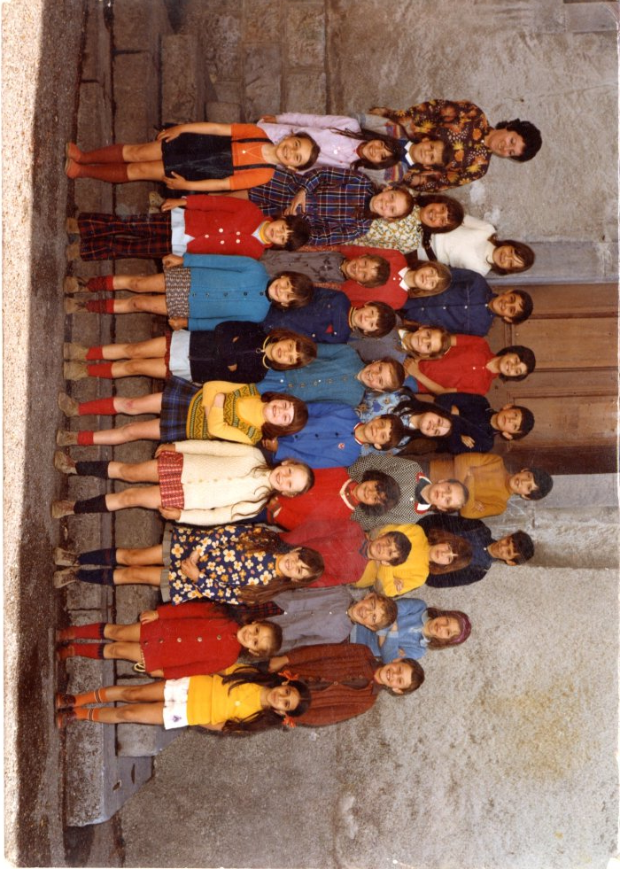
 | Photo de classe de l'école de Sixt 1972-73 (27-016) | Photo de classe de l'école de Sixt 1972-73 De gauche à droite : 1er rang : Nathalie DENAMBRIDE, Catherine et sa soeur CESCA, Brigitte DUCROZ, Anouk BROUSTAL, Edith CHENEVAL, Mary-Laure CHENEVAL, Benedicte PIN, SEGURA 2e rang : CARL, Christine MOGENIER, Jean-Paul BARBIER, Xavier FORAX, Marilyne RICHARD, Thierry MOGENIER, Philippe RICHARD-POMET, Hervé DUCROZ, Denis BARBIER, Daniel DUCROZ 3e rang : Bernadette DENAMBRIDE, Sophie DUCROZ, Catherine PIN, Isabelle DENAMBRIDE, Corinne POGGIA, Sylvie MOGENIER, Odile BROUSTAL, Gloria FERIGO 4e rang : Jeannine DELCENTE, Carole SEGURA, Hervé PIN, Franck SEGURA, Pascal DEFFAYET, Emmanuel CESCA, Pascal DEFFAYET
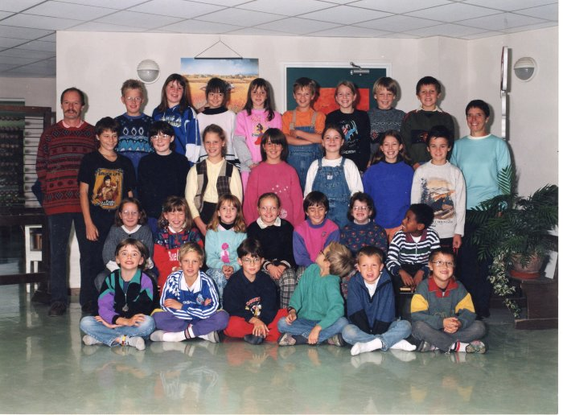 | Photo de classe de Sixt 1997-1998 (12-013) | Photo de classe de Mr Neusch à Sixt de 1997-1998 De gauche à droite : 1er rang : Adelin VAILLY, Pierrot NEUSH, Yohan MOGENIER, André GAY, Julien PONDEVIE, Alexandre ROUX 2e rang : Sandra TERRASSON, Noémie ROSIER, Sidonie PIN, Morgane DENAMBRIDE, Aude Marie RICHARD, Linda DEFFAYET, Michel MOCCAND JACQUET 3e rang : Boris GAY, Laetitia PIN, Aurore HEBRART, Florianne BARBIER, Johanne DEFFAYET, Laura GIARDINO, Jonathan BARBIER 4e rang : Jérome GAILLOT, Natacha GOSSET, Sabrina PIN, Angélique CHAPELAY, Anthony WIART, Emilie RICHARD POMET, Kostia BOTTIER, Jérome DENAMBRIDE
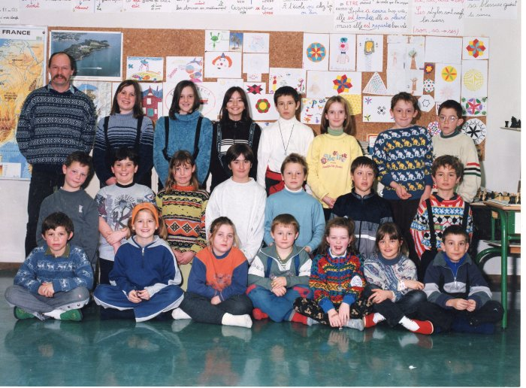 | Photo de classe de Sixt 1999-2000 (12-012) | Photo de classe de Mr Neusch à Sixt 1999-2000 De gauche à droite : 1er rang : Thomas DEFFAYET, Déborah BALZAN, Elodie JOUETTE, Michel PIQUANT, Florie OUVRIER BUFFET, Eloise FREDERICH, Aymeric RICHARD 2e rang : Aurélien HEBRART, Anthony VISANO, Sylvie, Aude Marie RICHARD, André, Alexandre ROUX, Eric DUCROZ 3e rang : Natacha GOSSET, Angélique CHAPELAY, Sabrina PIN, Mickael, Sidonie PIN, Baptiste JARRY, Louis DAWANT
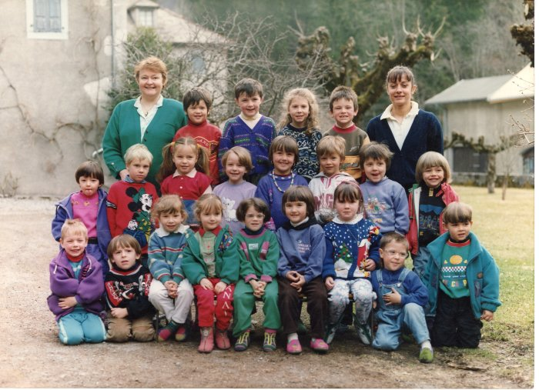 | Photo de classe de Sixt 1992-1993 (12-011) | Photo de classe de Suzanne Ducroz à Sixt datant de 1992-1993 De gauche à droite : 1er rang : Kostia Bottier, Baptiste Jarry, Noémie Rosier, Sidonie Pin, Linda Deffayet, Aude-Marie Richard, Nolwenn Gosset, Alexandre Roux, Yoan Mogenier 2e rang : Sabrina Pin, Pierrot Neusch, Joane Deffayet, Emilie Richard-Pomet, Florianne Barbier, Anthony Wiart, Jérome Denambride, Adelin Valli 3e rang : Suzanne Ducroz, (?), Laetitia Pin, Laura Giardino, Jonathan Barbier, Marie-Pascale Perrier

